SAR - Acciones
Programa Nacional para la Prevención y Erradicación de la Violencia contra las Mujeres e Integrantes del Grupo Familiar - Warmi Ñan

REPORTE ESTADÍSTICO DE ACCIONES DEL SERVICIO DE ATENCIÓN RURAL
Periodo: Enero - Junio, 2026 (Preliminar)

SECCIÓN A
ACCIONES DEL SERVICIO DE ATENCIÓN RURAL

Acciones por líneas de acción del Servicio de Atención Rural según mes
Cuadro N° 1

Mes | Total | Fortalecer la red de servicios especializados en zona rural frente a la violencia contra las mujeres, integrantes del grupo familiar y violencia sexual |  |  | Sensibilización y desarrollo de capacidades de la población en zonas rurales frente a la violencia contra las mujeres, integrantes del grupo familiar y violencia sexual |  | Fortalecer las redes de protección comunitaria frente a la violencia en las zonas rurales
Enero | 228 |  | 140 |  |  | 66 |  | 22
Febrero | 248 |  | 127 |  |  | 94 |  | 27
Marzo | 547 |  | 187 |  |  | 315 |  | 45
Abril | 663 |  | 269 |  |  | 336 |  | 58
Mayo | 605 |  | 198 |  |  | 373 |  | 34
Junio | 597 |  | 198 |  |  | 365 |  | 34
Total | 2,888 |  | 1,119 |  |  | 1,549 |  | 220
% | 100.0% |  | 38.7% |  |  | 53.6% |  | 7.6%
Gráfico N° 1: Acciones del Servicio de Atención Rural, por año
Cuadro N° 2
Acciones del Servicio de Atención Rural de los últimos 5 años, según región
 |  |  |  |  |  |  |  |  | Figura N° 1: Acciones del Servicio de Atención Rural por departamento. Periodo: enero - junio, 2026
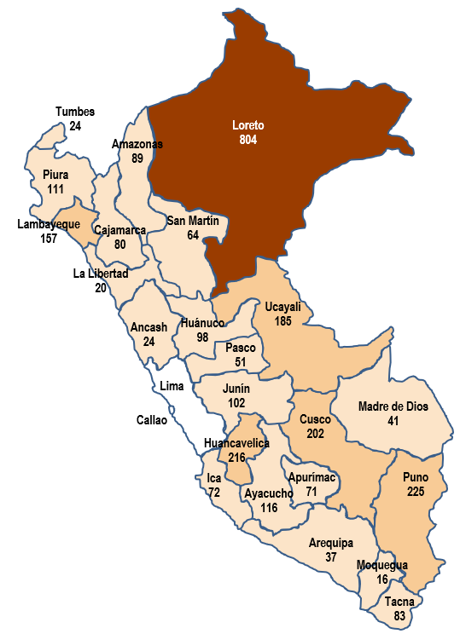
Departamento | Acciones por Año/2
 | 2022 | 2023 | 2024 | 2025 | 2026 a/
Amazonas | 462 | 461 | 423 | 349 | 89
Ancash | 39 | 42 | 37 | 39 | 24
Apurimac | 194 | 107 | 133 | 194 | 71
Arequipa | 53 | 43 | 65 | 61 | 37
Ayacucho | 161 | 209 | 208 | 314 | 116
Cajamarca | 268 | 246 | 209 | 191 | 80
Callao
Cusco | 316 | 279 | 272 | 381 | 202
Huancavelica | 485 | 602 | 518 | 504 | 216
Huanuco | 160 | 151 | 93 | 77 | 98
Ica | 193 | 225 | 135 | 137 | 72
Junin | 343 | 281 | 193 | 204 | 102
La Libertad | 77 | 95 | 54 | 42 | 20
Lambayeque | 270 | 405 | 417 | 354 | 157
Lima
Loreto | 1,268 | 1,362 | 1,314 | 1,757 | 804
Madre De Dios | 172 | 179 | 188 | 101 | 41
Moquegua | 110 | 91 | 54 | 43 | 16
a/ Número de acciones de enero a junio
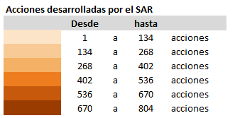
Pasco | 26 | 36 | 29 | 78 | 51
Piura | 418 | 348 | 321 | 287 | 111
Puno | 371 | 327 | 328 | 405 | 225
San Martin | 342 | 339 | 298 | 171 | 64
Tacna | 179 | 169 | 122 | 93 | 83
Tumbes | 90 | 59 | 50 | 64 | 24
Ucayali | 77 | 120 | 103 | 257 | 185
Total | 6,074 | 6,176 | 5,564 | 6,103 | 2,888
2/ Hasta el año 2023, la información corresponde al servicio de la Estrategia Rural. A partir del año 2024 se implementa el Servicio de Atención Rural
a/ Numero de acciones de enero a junio de 2026

Variación porcentual de la acciones de la Servicio de Atención Rural del año 2026 en relación al año 2025
Cuadro N° 3

Respecto a las acciones del Servicio de Atención Rural, se observa un decremento de 15 puntos porcentuales en el periodo de enero a junio de 2026 frente a lo registrado en el mismo periodo del año anterior.
Periodo |  | 2025 | 2026 | Variación porcentual
Enero |  | 251 | 228 | -9.2%
Febrero |  | 281 | 248 | -11.7%
Interpretación
Marzo |  | 853 | 547 | -35.9%
Abril |  | 760 | 663 | -12.8%
Mayo |  | 623 | 605 | -2.9%
Junio |  | 631 | 597 | -5.4%
Total |  | 3,399 | 2,888 | -15.0%

SECCIÓN B
PARTICIPANTES EN LAS ACCIONES DEL SERVICIO DE ATENCIÓN RURAL

Se denomina como participantes de las acciones del Servicio de Atención Rural, a la población que ha tenido una participación directa y voluntaria en los temas desarrollados para prevenir la violencia contra la mujer, los integrantes del grupo familiar y violencia sexual, así como en los temas desarrollados para promover el acceso a la justicia, protección y recuperación de las personas afectadas por hechos de violencia familiar y sexual con enfoque de derechos humanos, equidad de género, interculturalidad, integralidad y territorialidad. Asimismo, indicar que Incluye a la persona que participó una o más veces en las acciones del Servicio de Atención Rural

Gráfico N° 3: Participantes de las acciones por grupo de edad
0 - 5 años | 133
6 - 11 años | 11,713
12 - 14 años | 7,947
15 - 17 años | 5,797
18 - 29 años | 9,773
30 - 59 años | 30,257
60 a más años | 6,901
Gráfico N° 2: Participantes de las acciones según sexo (Porcentaje)
Cuadro N° 4
Participantes de las acciones por sexo según mes
 |  |  |  |  |  |  |  |  |  | 0 - 5 años | 133
 |  |  |  |  |  |  |  |  |  | 6 - 11 años | 11,713
 |  |  |  |  |  |  |  |  |  | 12 - 14 años | 7,947
 |  |  |  |  |  |  |  |  |  | 15 - 17 años | 5,797
Mes | Total | Mujer | Hombre |  |  |  |  |  |  | 18 - 29 años | 9,773
Enero | 3,829 | 2,135 | 1,694 |  |  |  |  |  |  | 30 - 59 años | 30,257
Febrero | 4,885 | 2,908 | 1,977 |  |  |  |  |  |  | 60 a más años | 6,901
Marzo | 14,834 | 9,826 | 5,008
Abril | 15,907 | 9,061 | 6,846
Mayo | 16,428 | 9,963 | 6,465 |  |  |  |  |  |  |  | 0
Junio | 16,638 | 9,847 | 6,791
Total | 72,521 | 43,740 | 28,781
% | 100.0% | 60.3% | 39.7%

Cuadro N° 5
Participantes de las acciones por líneas de acción del Servicio de Atención Rural según mes

Mes | Total | Fortalecer la red de servicios especializados en zona rural frente a la violencia contra las mujeres, integrantes del grupo familiar y violencia sexual |  |  | Sensibilización y desarrollo de capacidades de la población en zonas rurales frente a la violencia contra las mujeres, integrantes del grupo familiar y violencia sexual |  | Fortalecer las redes de protección comunitaria frente a la violencia en las zonas rurales
Enero | 3,829 |  | 1,933 |  |  | 1,575 |  | 321
Febrero | 4,885 |  | 2,110 |  |  | 2,504 |  | 271
Marzo | 14,834 |  | 2,405 |  |  | 11,739 |  | 690
Abril | 15,907 |  | 3,155 |  |  | 11,452 |  | 1,300
Mayo | 16,428 |  | 2,602 |  |  | 13,206 |  | 620
Junio | 16,638 |  | 2,729 |  |  | 13,509 |  | 400
Total | 72,521 |  | 14,934 |  |  | 53,985 |  | 3,602
% | 100.0% |  | 20.6% |  |  | 74.4% |  | 5.0%

Cuadro N°6
Participantes de las acciones de los últimos 5 años, según región
Grafico N° 4: Participantes en las acciones por año
 |  |  |  |  |  |  |  |  | Figura N° 2: Participantes de las acciones del Servicio de Atención Rural por departamento. Periodo: enero - junio, 2026
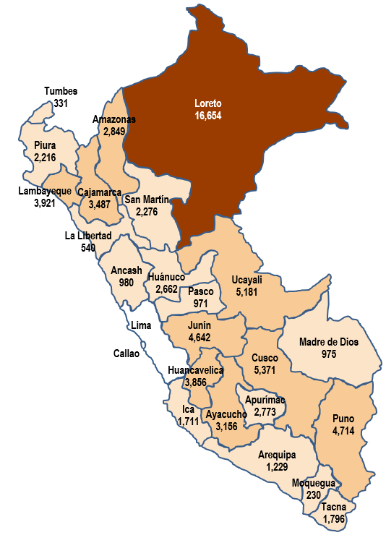

Departamento | Participantes de las acciones por Año/3
 | 2022 | 2023 | 2024 | 2025 | 2026 a/
Amazonas | 12,092 | 9,944 | 9,717 | 10,414 | 2,849
Ancash | 2,141 | 1,602 | 1,706 | 1,745 | 980
Apurimac | 4,440 | 2,007 | 3,250 | 6,409 | 2,773
Arequipa | 2,133 | 2,630 | 2,412 | 2,732 | 1,229
Ayacucho | 5,700 | 5,238 | 4,851 | 7,083 | 3,156
Cajamarca | 8,192 | 7,326 | 7,885 | 7,957 | 3,487
Callao
Cusco | 11,383 | 9,426 | 10,166 | 11,914 | 5,371
Huancavelica | 12,038 | 11,578 | 10,165 | 9,715 | 3,856
Huanuco | 4,185 | 4,043 | 3,596 | 4,314 | 2,662
Ica | 4,315 | 4,119 | 2,853 | 3,862 | 1,711
Junin | 9,635 | 7,668 | 6,922 | 8,213 | 4,642
La Libertad | 2,410 | 1,821 | 1,052 | 1,185 | 540
Lambayeque | 4,949 | 6,477 | 6,543 | 7,375 | 3,921
Lima
Loreto | 17,498 | 20,865 | 21,363 | 38,801 | 16,654
Madre De Dios | 4,132 | 3,606 | 4,628 | 2,027 | 975
Moquegua | 1,827 | 1,360 | 941 | 865 | 230
Pasco | 1,798 | 843 | 1,214 | 2,347 | 971
Piura | 8,643 | 7,408 | 7,422 | 6,977 | 2,216
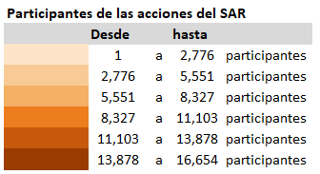
Puno | 10,605 | 7,562 | 8,054 | 9,544 | 4,714
a/ Numero de participantes de las acciones de enero a junio
San Martin | 7,847 | 6,446 | 5,726 | 5,058 | 2,276
Tacna | 5,785 | 4,235 | 3,865 | 3,509 | 1,796
Tumbes | 1,612 | 1,113 | 953 | 1,196 | 331
Ucayali | 2,946 | 2,930 | 2,468 | 8,318 | 5,181
Total | 146,306 | 130,247 | 127,752 | 161,560 | 72,521
3/ Hasta el año 2023, la información corresponde al servicio de la Estrategia Rural. A partir del año 2024 se implementa el Servicio de Atención Rural
a/ Numero de participantes de las acciones de enero a junio de 2026

Variación porcentual de los participantes de las acciones del Servicio de Atención Rural del año 2026 en relación al año 2025
Cuadro N° 7

Respecto a los/as participantes de las acciones del Servicio de Atención Rural, se observa un decremento de 5,6 puntos porcentuales en el periodo de enero a junio de 2026 frente a lo registrado en el mismo periodo del año anterior.
Periodo |  | 2025 | 2026 | Variación porcentual
Enero |  | 2,980 | 3,829 | 28.5%
Febrero |  | 4,145 | 4,885 | 17.9%
Interpretación
Marzo |  | 18,747 | 14,834 | -20.9%
Abril |  | 16,360 | 15,907 | -2.8%
Mayo |  | 16,341 | 16,428 | 0.5%
Junio |  | 18,254 | 16,638 | -8.9%
Total |  | 76,827 | 72,521 | -5.6%

Fuente: Registro de Acciones del Servicio de Atención Rural/ SGIC / UPPM / Warmi Ñan

